Feuil1
 | NORTHVALLEY
 | Référence article | Désignation | P.U. HT | Quantité | RETAIL | OFFER X TAKE ALL | TOTAL AMOUNT
 | NV/MELHORNOIR | DOUDOUNE FINE NOIR MELHOR HOMME NORTHVALLEY | 26 | 8 | 99.00 | 34.65 | 277.2
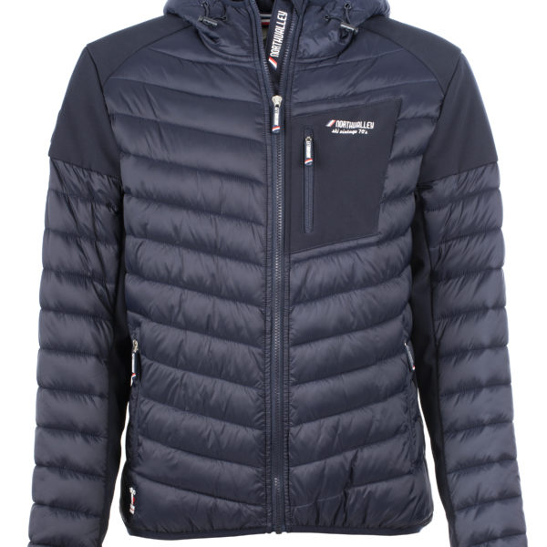 | NV/MELHORMARINE | DOUDOUNE FINE MARINE MELHOR HOMME NORTHLVALLEY | 26 | 8 | 99.00 | 34.65 | 277.2
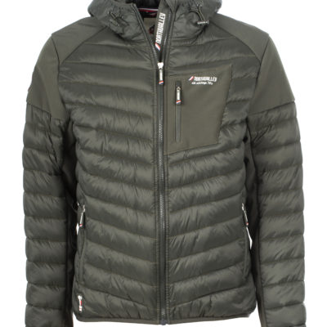 | NV/MELHORKAKI | DOUDOUNE FINE KAKI MELHOR HOMME NORTHVALLEY | 26 | 8 | 99.00 | 34.65 | 277.2
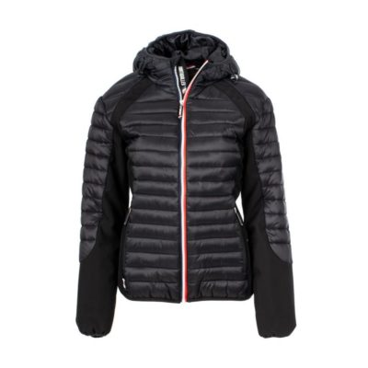 | NV/NOANENOIR | DOUDOUNE FINE BI-MATIERE NOIR NOANE FEMME NORTHVALLEY | 26 | 8 | 99.00 | 34.65 | 277.2
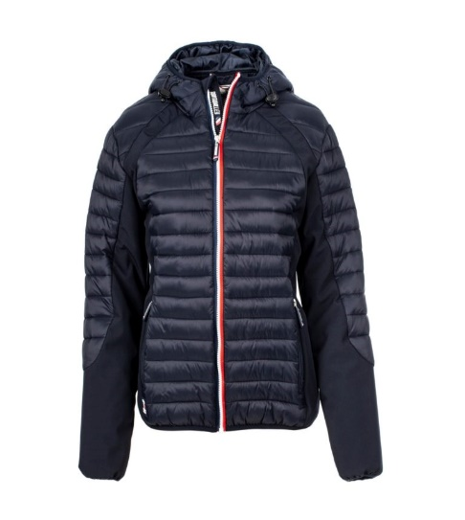 | NV/NOANEMARINE | DOUDOUNE FINE BI-MATIERE MARINE NOANE FEMME NORTHVALLEY | 26 | 8 | 99.00 | 34.65 | 277.2
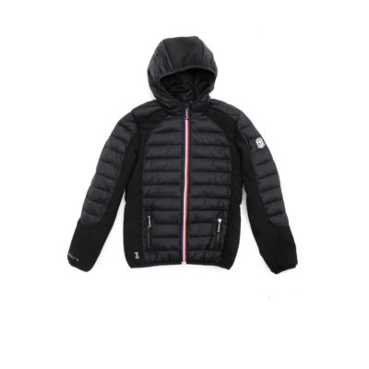 |  | DOUDOUNE FINE FLOANE KID NOIR ENFANT NORTHVALLEY | 20 | 8 | 79.00 | 27.65 | 221.2
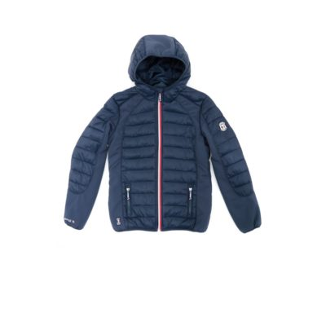 | NV/FLOANEKIDMARINE |  | 20 | 8 | 79.00 | 27.65 | 221.2
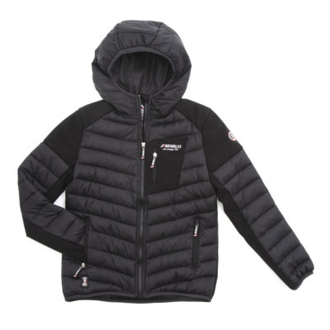 | NV/MELHORKIDNOIR | DOUDOUNE FINE BI-MATIERE NOIR MELHOR KID NORTHVALLEY | 22.4 | 8 | 99.00 | 34.65 | 277.2
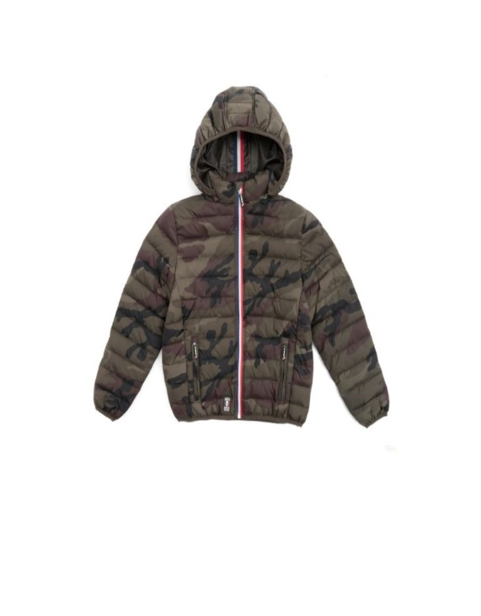 | NV/SULLYVANKIDBLEU | DOUDOUNE FINE IMPRIMEE SULLYVAN KID BLEU ENFANT NORTHVALLEY | 18.9 | 8 | 79.00 | 27.65 | 221.2
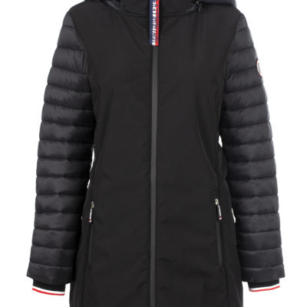 | NV/SULLYVANKIDKAKI | DOUDOUNE FINE IMPRIMEE SULLYVAN KID KAKI ENFANT NORTHVALLEY | 18.9 | 8 | 79.00 | 27.65 | 221.2
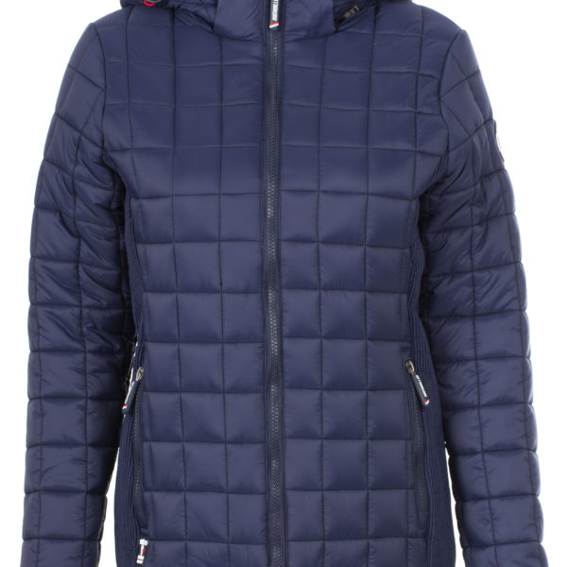 | NV/RAFAELLEMARINE | DOUDOUNE FINE RAFAELLE MARINE FEMME NORTHVALLEY | 26.9 | 8 | 99.00 | 34.65 | 277.2
 | NV/NAHIANOIR | PARKA BI-MATIERE NOIR NAHIA FEMME NORTHVALLEY | 39.5 | 8 | 139.00 | 48.65 | 389.2
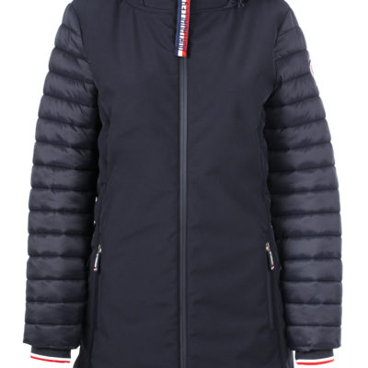 | NV/NAHIAMARINE | PARKA BI-MATIERE MARINE NAHIA FEMME NORTHVALLEY | 39.5 | 8 | 139.00 | 48.65 | 389.2
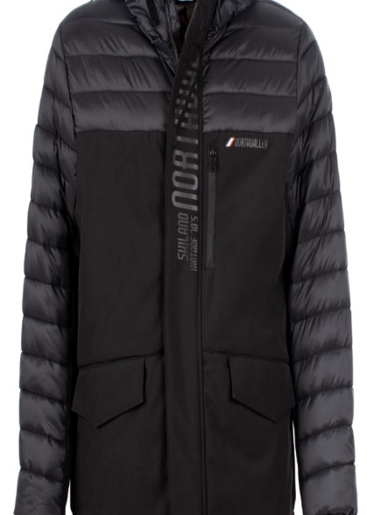 | NV/MATHISNOIR | PARKA BI-MATIERE NOIR MATHIS HOMME NORTHVALLEY | 39.5 | 8 | 139.00 | 48.65 | 389.2
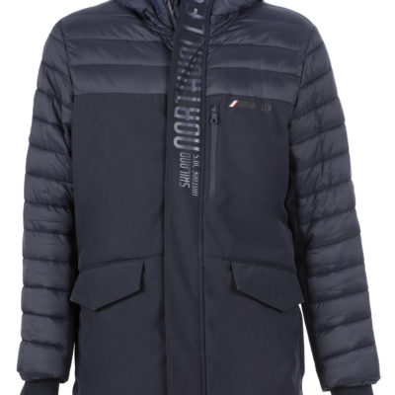 | NV/MATHISMARINE | PARKA BI-MATIERE MARINE MATHIS HOMME NORTHVALLEY | 39.5 | 8 | 139.00 | 48.65 | 389.2
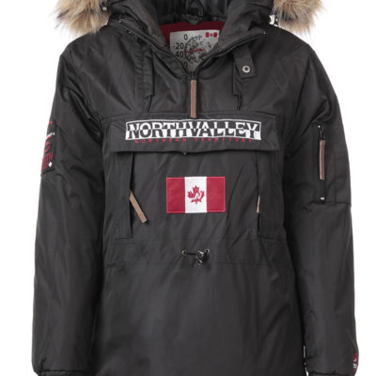 | NV/ROVERNOIR |  | 32 | 8 | 129.00 | 45.15 | 361.2
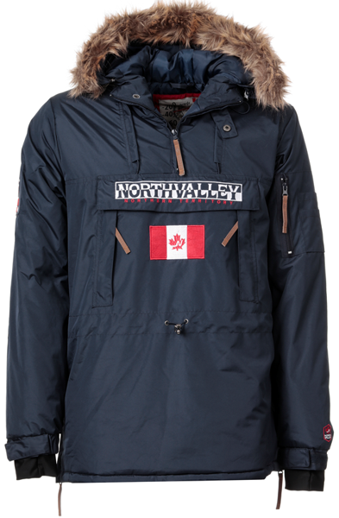 | NV/ROVERMARINE | POP OVER ROVER MARINE FEMME NORTHVALLEY | 32 | 8 | 129.00 | 45.15 | 361.2
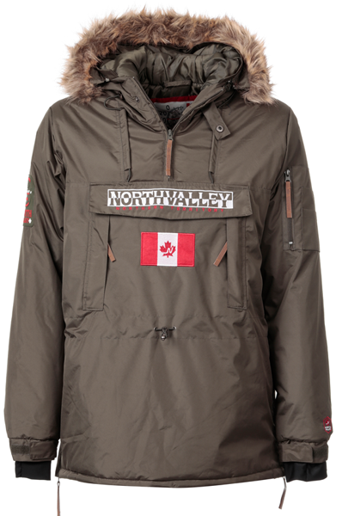 | NV/ROVERKAKI | POP OVER ROVER KAKI FEMME NORTHVALLEY | 32 | 8 | 129.00 | 45.15 | 361.2
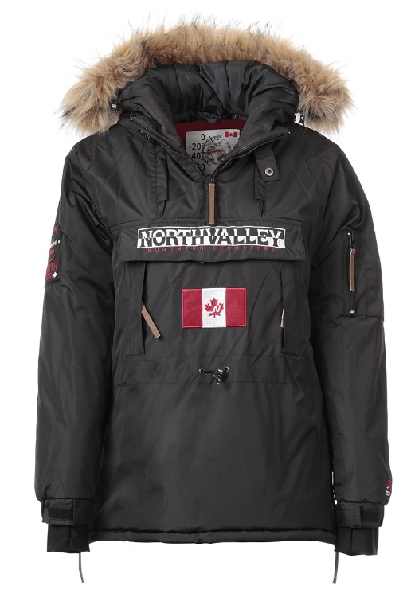 | NV/STOPPERNOIR | POP OVER STOPPER NOIR HOMME NORTHVALLEY | 32 | 8 | 129.00 | 45.15 | 361.2
 | NV/STOPPERMARINE | POP OVER STOPPER MARINE HOMME NORTHVALLEY | 32 | 8 | 129.00 | 45.15 | 361.2
 | NV/STOPPERKAKI | POP OVER STOPPER KAKI HOMME NORTHVALLEY | 32 | 8 | 129.00 | 45.15 | 361.2
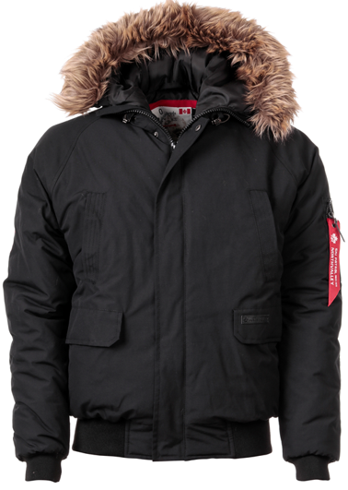 | NV/GOODYNOIRFF | BLOUSON AVEC CAPUCHE FF GOODY NOIR HOMME NORTHVALLEY | 34 | 8 | 129.00 | 45.15 | 361.2
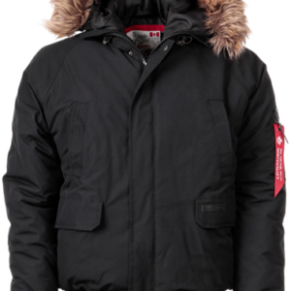 | NV/GOODYKIDMARINE | BLOUSON AVEC CAPUCHE FF GOODYKIDMARINE ENFANT NORTHVALLEY | 30 | 8 | 129.00 | 45.15 | 361.2
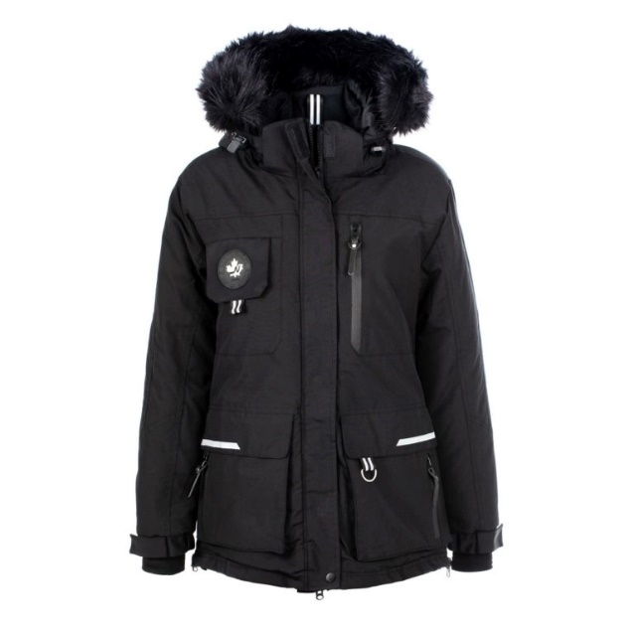 | NV/ROBYN | PARKA ROBYN FEMME NORTHVALLEY | 35.9 | 8 | 139.00 | 48.65 | 389.2
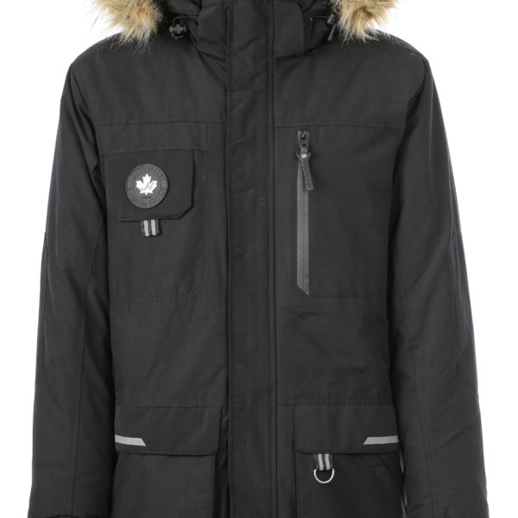 | NV/SAFIR | PARKA SAFIR HOMME NORTHVALLEY | 35.9 | 8 | 139.00 | 48.65 | 389.2
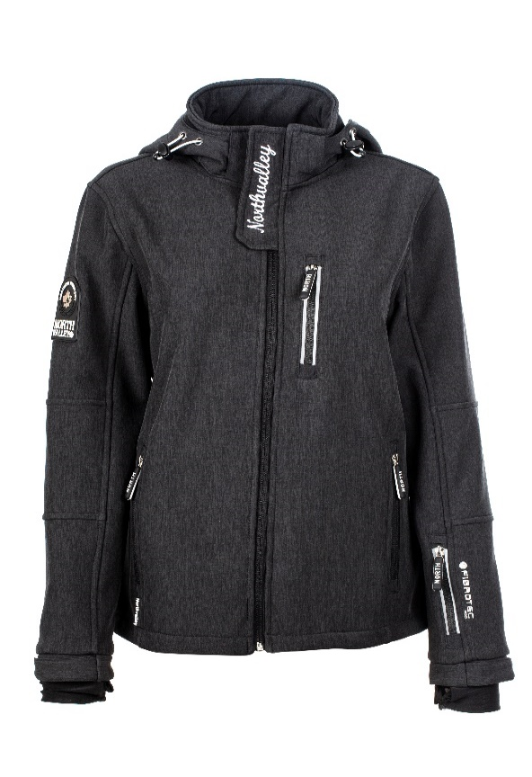 | NV/STEFI | SOFTSHELL STEFI FEMME NORTHVALLEY | 31.5 | 14 | 109.00 | 38.15 | 534.1
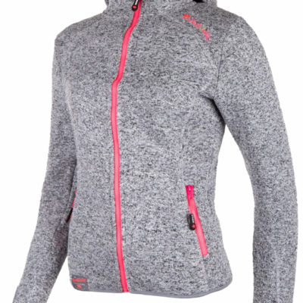 | NV/PHAEL | VESTE FULL ZIP MAILLE CHINEE CC CORAL FLEECE PHAEL FEMME NORTHVALLEY | 20.7 | 14 | 69.00 | 24.15 | 338.1
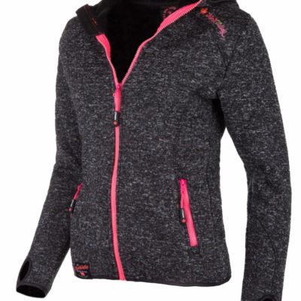 | NV/PHAEL | VESTE FULL ZIP MAILLE CHINEE CC ANTRACITE PHAEL FEMME NORTHVALLEY | 20.7 | 14 | 69.00 | 24.15 | 338.1
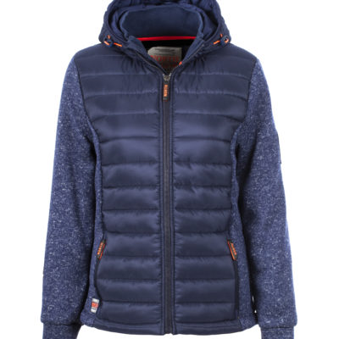 | NV/SEOUL | VESTE BI-MATIERE REF SEOUL FEMME NORTHVALLEY | 23.85 | 14 | 89.00 | 31.15 | 436.1
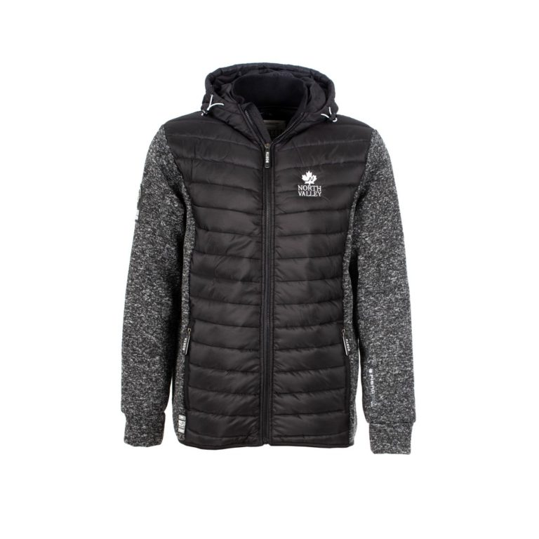 | NV/LANDRYA | VESTE POLAIRE BI-MATIERE A LANDRY HOMME NORTHVALLEY | 24 | 14 | 89.00 | 31.15 | 436.1
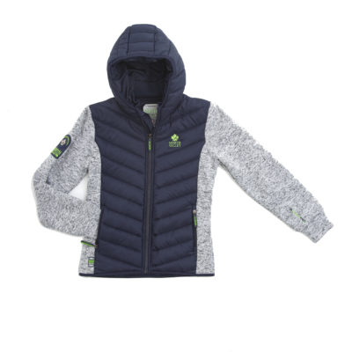 | NV/LANDROU | VESTE BI-MATIERE LANDROU KID NORTHVALLEY | 20.5 | 14 | 89.00 | 31.15 | 436.1
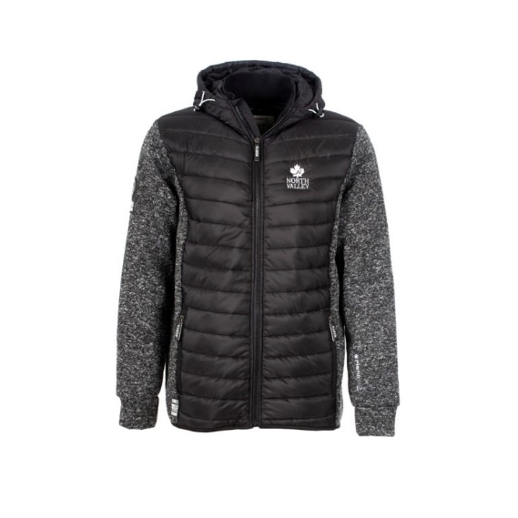 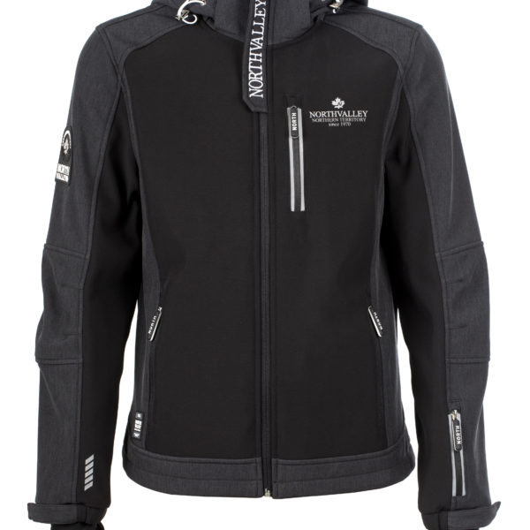 | NV/LOUCAS | SOFTSHELL LOUCAS HOMME NORTHVALLEY | 31.95 | 12 | 109.00 | 38.15 | 457.8
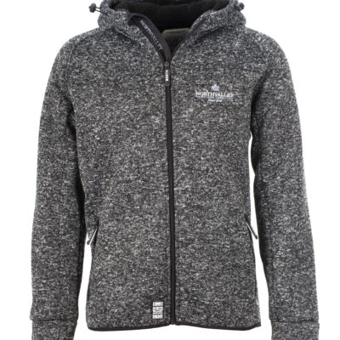 | NV/LINO |  | 20.7 | 14 | 72.90 | 25.515 | 357.21
 | NV/TIGERKID | PARKA TIGER KID NORTHVALLEY | 26.9 | 8 | 99.00 | 34.65 | 277.2
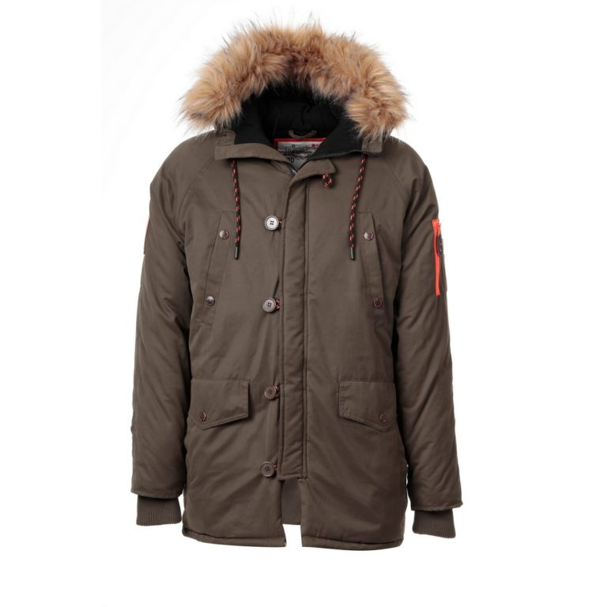 | NV/SOLANOKAKI | PARKA AVEC CAPUCHE FF SOLANO KAKI HOMME NORTHVALLEY | 45 | 8 | 159.00 | 55.65 | 445.2

 |  |  |  | 326 |  |  | 12,106.01

